상품제안서
아이리버 무선 키보드 마우스 세트 Eqwear | 상품코드: S27910

 |  |  |  |  |  |  | 02-713-8555 | www.synergygift.co.kr
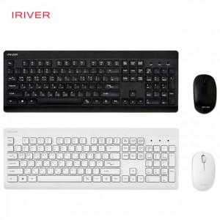

【상세/제작정보】

【인쇄/포장옵션】 | 레이저, 키보드인쇄 / 포장지포장

【공급단가】 | 수량 | 20~ | 100~ | 300~ | 500~ | 1,000~
*VAT별도 | 단가 | 26,250원 | 25,620원 | 24,570원 | 23,940원 | 23,310원

【상품 URL】 | https://www.synergygift.co.kr:443/src/goods_detail.php?gdno=27910

